모비스
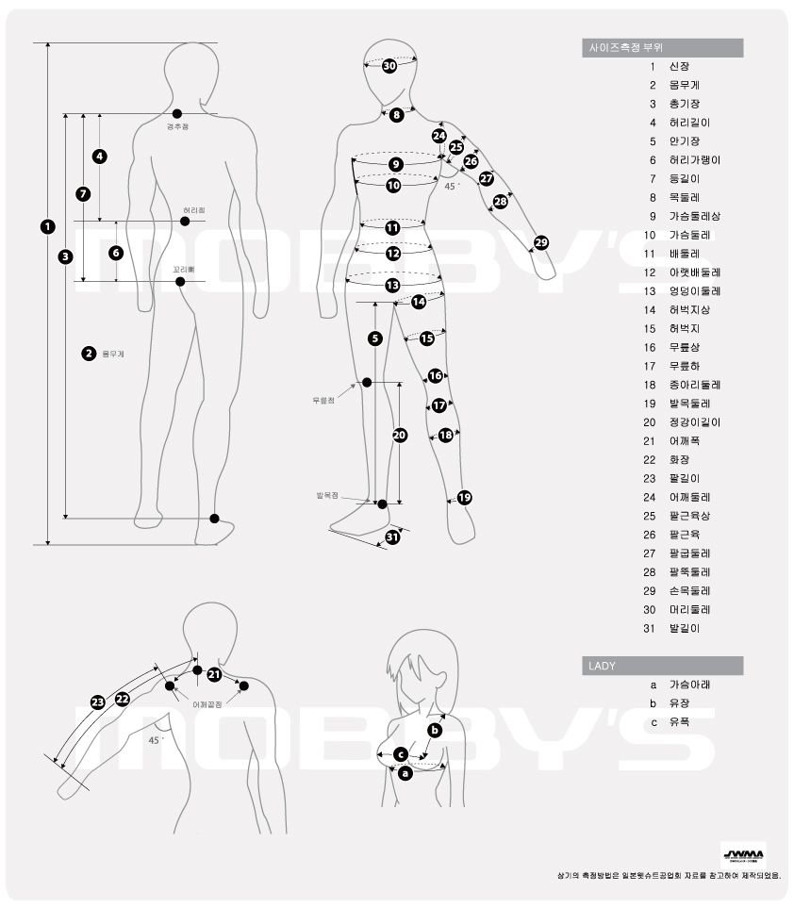
모델명 :

사이즈 측정 부위 |  | 사이즈(cm) | 비고
1 | 신장
2 | 몸무게 |  |  | 취급점명:
3 | 총기장 |  |  | 고객명: |  | (남/여)
4 | 허리길이 |  |  | 주소:
5 | 안기장
6 | 허리가랭이 |  |  | 전화:
7 | 등길이 |  |  | 주문일: | 년 | 월 |  | 일
8 | 목둘레 |  |  | 희망납기일: | 년 | 월 |  | 일
9 | 가슴둘레상
10 | 가슴둘레 |  |  | 사이즈 측정 부위 | 사이즈(cm) |  | 비고
11 | 배둘레 |  |  | 19
12 | 아랫배둘레 |  |  | 20
13 | 엉덩이둘레 |  |  | 21
14 | 허벅지 상 |  |  | 22
15 | 허벅지 |  |  | 23
16 | 무릎상 |  |  | 24
17 | 무릎하 |  |  | 25
18 | 종아리둘레 |  |  | 26
 |  |  |  | 27
LADY |  |  |  | 28
A | 가슴아래 |  |  | 29
B | 유장 |  |  | 30
C | 유폭 |  |  | 31

